Sheet2

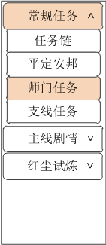
任务当前界面

A.关闭按钮
要有按下状态
B.任务按钮分页
任务分页按钮分为两级：一级按钮、二级按钮。
一级按钮附带展开/收起标识。点击后出发展开/收起二级按钮的操作。
按钮上的字为系统文本，无需制作。
一二级按钮都需要按下状态。
C.任务详情区域
包含分割线、【描述】标记、【放弃任务】/【马上传送】按钮、红点。
【放弃任务】/【马上传送】按钮同时需要按下状态
D.当前/可接分页按钮
同时需要按下状态。
 | 其他
A.美术字
【自动寻路中】这5个字加一个圆点，请参考下图
这5个字需要分开保存，不能存在一张图上。
B.【完成任务】动画
完成任务后，在屏幕中上方需要弹出包含【完成任务】字样的特效动画，可以给出单字让程序给予飞出效果。

